Prueba tecnica
Prueba Técnica: Analista Sr. de Pricing

Introducción

Usted se encuentra en un proyecto de análisis de la cartera de seguros de Automoviles de un producto X. Se le proporciona un acceso a una tabla de producción (BASE_TOTAL) que contiene el registro de las coberturas de perdida total daños (PTD) y responsabilidad civil daños (RCD), para cada póliza vigente durante el año 2022.

Su tarea es realizar una serie de extracciones y cálculos para generar los insumos básicos necesarios para una futura tarificación.

Estructura de la Tabla CARTERA_AUTOS:
ID_NUEVO : Número único de la póliza
FECHA_INICIO: Fecha de inicio de vigencia de la poliza
FECHA_FIN : Fecha de fin de vigencia de la poliza
SUMA_ASEG_VEHI : Monto asegurado para la cobertura.( Para ambas coberturas ese es el valor asegurado ).
MARCA : Marca del vehiculo
CILINDRAJE : Cilindraje del vehiculo
GENERO: Genero del tomador
EDAD: Edad del tomador
SCORE_FINAN: Score financiero
NUM_SINI_PTD: Cantidad de siniestros reportados para esa cobertura en esa póliza.
IMP_INCURRIDO_PTD :Monto total pagado por los siniestros de esa cobertura y póliza.
PRIMA_PTD_DEV: Prima devengada para esa cobertura durante su vigencia.
NUM_SINI_RCD: Cantidad de siniestros reportados para esa cobertura en esa póliza.
IMP_INCURRIDO_RCD: Monto total pagado por los siniestros de esa cobertura y póliza.
PRIMA_RCD_DEV: Prima devengada para esa cobertura durante su vigencia.

Tareas a Realizar

Por favor, proporcione el código que utilizaría para resolver cada una de las siguientes solicitudes en algunos de los siguientes lenguajes SAS,SQL/Python o R

Punto 1: Métricas Generales de la Cartera

Solicitud: Calcular el volumen total de primas, la suma asegurada total expuesta y la exposición total para cada cobertura de la cartera.

Entregable: una tabla con las columna: cobertura, prima_total, suma_asegurada_expuesta_total, exposicion_total

Punto 2: Análisis por Cobertura

Solicitud: Calcular las métricas actuariales clave para cada cobertura. El resultado debe mostrar la frecuencia siniestral, la severidad media y la prima pura (o prima de riesgo) observada.

Entregable: Una tabla con las columnas: cobertura, frecuencia_anual, severidad_media, prima_pura.

Punto 3: Segmentación por cilindraje

Solicitud: Queremos entender cómo varía el riesgo de la cobertura "RCD" según los rangos de cilindrada_cc. Calcule la Tasa de Riesgo para cada segmento.

Segmentos de Cilindrada:

Baja': <= 1500cc

Media': > 1500cc Y <= 5000cc

Alta': > 5000cc

Entregable: Una tabla para la cobertura "RCD" con las columnas: segmento_cilindrada, tasa_riesgo.

Punto 4: Análisis Conceptual (Sin Código)

Entregable: Haga una presentación con las respuestas de cada una de las preguntas que se encuentran a continuación:
1. Interpretación de Resultados de un Modelo GLM: A continuación, se presenta el resultado de un Modelo Lineal Generalizado (GLM) desarrollado en el software Emblem para modelar la frecuencia siniestral del seguro de AUTOS. Usted está revisando el ajuste del modelo para la variable geográfica DEPARTAMENTO_CIUDAD.
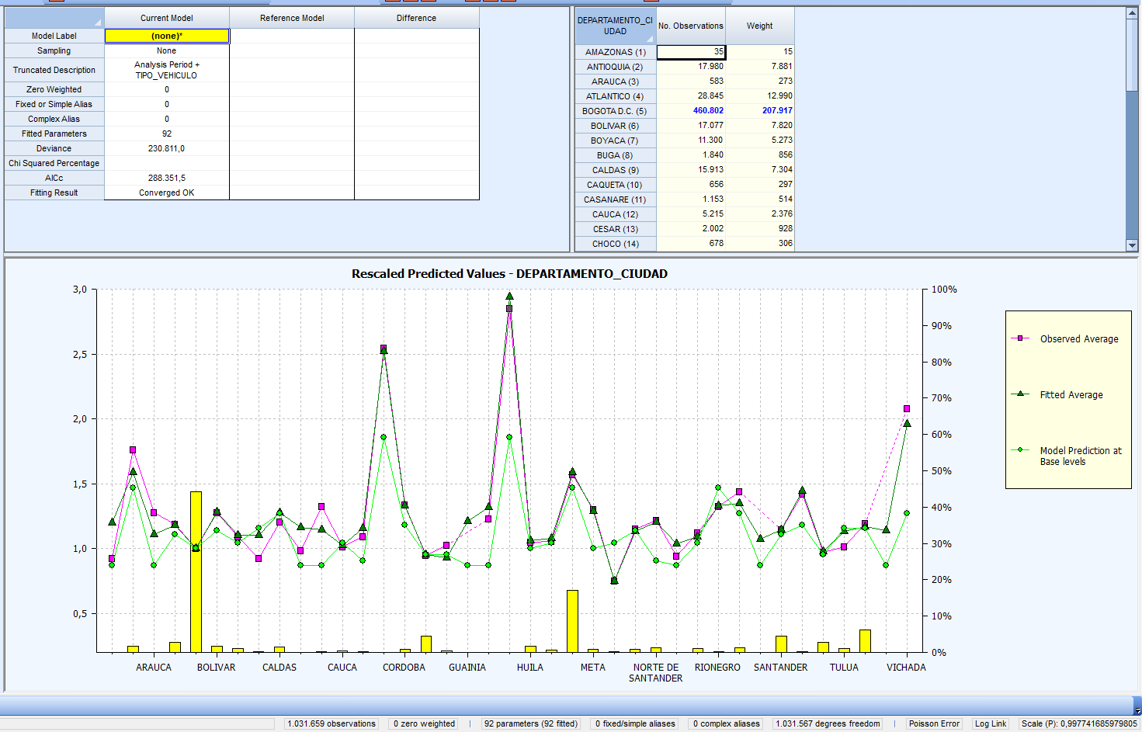

Análisis de la Imagen ( ver la imagen adjunta al correo para mayor resolución): Observe detenidamente todos los componentes de la imagen: los factores incluidos en el modelo a la izquierda, las estadísticas del modelo, la tabla de datos por departamento y, especialmente, el gráfico "Rescaled Predicted Values".
Leyenda del Gráfico: • Observed Average: Se refiere al promedio observado de la frecuencia de siniestralidad. Es la "realidad" que se intenta modelar. • Fitted Average: La predicción de frecuencia del modelo para el perfil promedio de cada departamento, considerando todos los factores del modelo (edad, género, score, etc.). • Model Prediction at Base Levels: El factor de riesgo puro asignado por el modelo a cada departamento, asumiendo que el resto de las variables están en su nivel base o de referencia. • Barras Amarillas (en el eje inferior): Representan el volumen de exposición (Weight) en cada departamento, por ejemplo, la barra más alta es la de Bogotá quien tiene mayor exposición en la cartera y es la categoría base.

Por favor, responda a las siguientes preguntas: 1. Interpretación General del Modelo: a. Explique con sus propias palabras la diferencia fundamental entre el "Fitted Average" y el "Model Prediction at Base Levels". ¿Por qué no son iguales?
1.2. Análisis de Casos Específicos: 1.2.1. ARAUCA En ARAUCA, la frecuencia observada (magenta) es una de las más altas del gráfico. Sin embargo, la predicción final del modelo (verde) es notablemente más baja. a. Explique técnicamente por qué el modelo "no confía" completamente en la alta frecuencia de siniestralidad observada en Arauca y decide predecir un riesgo menor. b. Si la compañía decidiera ignorar el modelo y tarificar usando directamente la alta frecuencia observada, ¿qué riesgo estaría asumiendo a largo plazo? 1.3.1 TULUÁ En TULUÁ, ocurre el fenómeno inverso: la frecuencia observada (magenta) es muy baja (un resultado excelente), pero el modelo predice un riesgo significativamente mayor (verde). El gerente de ventas ve esto como una oportunidad para lanzar una campaña de precios muy agresiva en Tuluá. a. ¿Por qué el modelo "corrige al alza" el buen resultado observado en Tuluá? b. Como Analista Sr. de Pricing, ¿apoyaría la decisión del gerente de ventas? Redacte una breve recomendación (2-3 frases) para el comité, justificando su postura con base en los principios del modelo.
1.3. Recomendación de Negocio: Basándose en su análisis, ¿qué acción o análisis adicional recomendaría realizar sobre la variable DEPARTAMENTO_CIUDAD antes de dar por finalizada esta tarifa y lanzarla al mercado?

2. El Gerente de Producto observa los resultados de la Punto 3 y nota que la tasa_riesgo para el segmento de vehiculos de alta cilindrada, es significativamente más baja que para otros segmentos. ¿Es este resultado necesariamente correcto o podría haber un error en los datos o en la lógica? Mencione al menos dos posibles razones que podrían explicar este resultado contraintuitivo (una relacionada con los datos, y otra con el comportamiento del asegurado).
3. Como Analista Sr. de Pricing, ¿qué análisis adicional propondría para validar o refutar esta observación antes de tomar decisiones de tarificación? Describa brevemente dos análisis.

Criterios de Evaluación

Precisión Técnica (50%): El código es correcto, eficiente y produce el resultado solicitado. Se manejan correctamente los cálculos de exposición y las agregaciones.

Claridad del Código (20%): El código es legible, bien estructurado y fácil de entender (variables claras etc.).

Resolución de Problemas (30%): Capacidad para interpretar los resultados, identificar posibles inconsistencias y proponer un enfoque analítico sólido para resolver problemas de negocio (evaluado en el punto 44). Se valora el pensamiento crítico más allá de la simple ejecución de código.

